Bug-reports
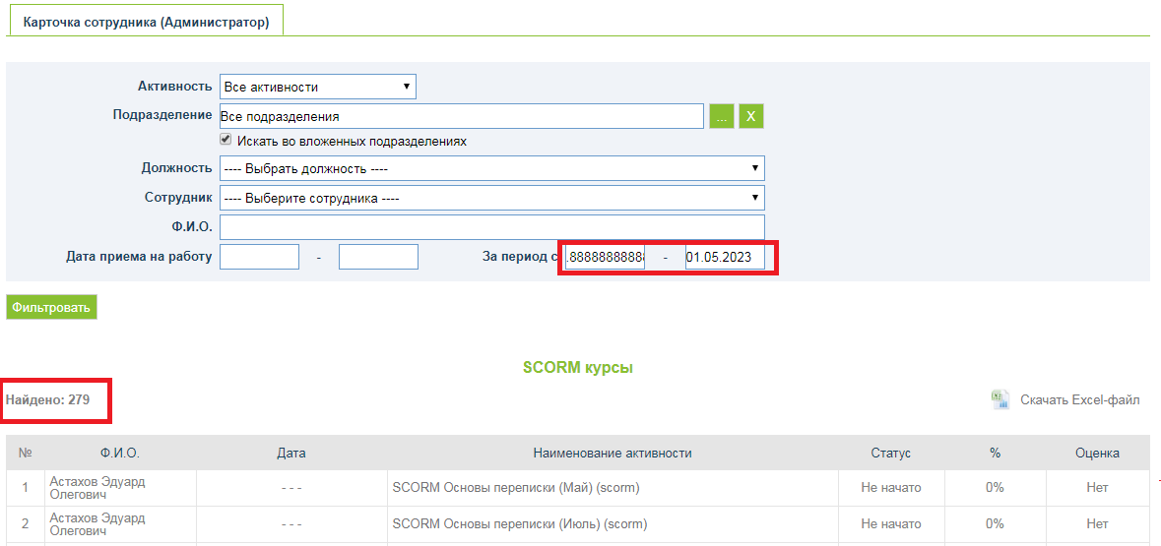
Идентификатор | Краткое описание | Подробное описание | Шаги по воспроизведению | Важность | Срочность | Воспроизводимость | Возможность обойти
1 | Отсутствие ограничения на количество введенных символов в поле "название" при добавлении нового тега | Отсутствует ограничение на количество введенных символов в поле "название" при добавлении нового тега Exp. Есть ограничение на количество введенных символов в поле "название" при добавлении нового тега Act. Отсутствует ограничение на количество введенных символов в поле "название" при добавлении нового тега | 1. Открыть сайт http://demo1.mocotms.com/moco/config/tag/ 2. Войти на сайт под правами администратора 3. Нажать на ссылку "Добавить тег" 4. Ввести 2000 символов в поле "Название" 5. Нажать кнопку "Добавить" | minor | medium | всегда | нет | B
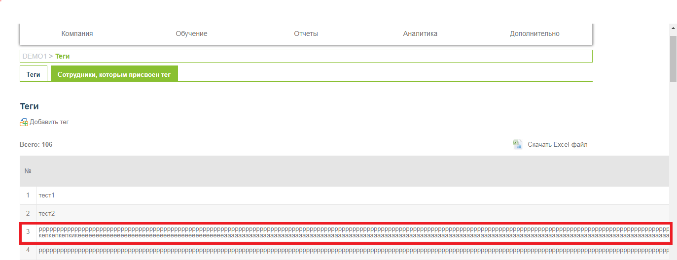

 |  |  |  |  |  |  |  | B

 |  |  |  |  |  |  |  | B

 |  |  |  |  |  |  |  | B

2 | Отсутствие ограничения на ввод спец. символов в поле "название" при добавлении нового тега | Отсутствует ограничения на ввод спец. символов в поле "название" при добавлении нового тега Exp. Есть ограничения на ввод спец. символов в поле "название" при добавлении нового тега Act. Отсутствует ограничения на ввод спец. символов в поле "название" при добавлении нового тега | 1. Открыть сайт http://demo1.mocotms.com/moco/config/tag/ 2. Войти на сайт под правами администратора 3. Нажать на ссылку "Добавить тег" 4. Ввести "123456789п_"№③∑⌡≥€©" в поле "Название" 5. Нажать кнопку "Добавить" | minor | medium | всегда

3 | Сортировка по названию тегов, учитывая верхний и нижний регистр клавиатуры | Сортировка по названию тегов в таблице осуществляется с учетом верхнего и нижнего регистров клавиатуры. Exp. Сортировка по названию тегов в таблице осуществляется по алфавиту не учитывая верхний и нижний регистр клавиатуры Act. Сортировка по названию тегов в таблице осуществляется по алфавиту но учитывается верхний и нижний регистр клавиатуры | 1. Открыть сайт http://demo1.mocotms.com/moco/config/tag/ 2. Войти на сайт под правами администратора 3. Добавить теги со следующими названиями: а, б, В, Г, д 4. Нажать на заголовок таблицы "Название" 5. Обратить внимание на отсортированные тегы | major | medium | всегда

4 | Отсутствие локализации всплывающего сообщения при удалении тега | Отсутствует локализация всплывающего сообщения, которое появляется после нажатия кнопки "Delete" Exp. Есть локализация всплывающего сообщения, которое появляется после нажатия кнопки "Delete" Act. Отсутствует локализация всплывающего сообщения, которое появляется после нажатия кнопки "Delete" | 1. Открыть сайт http://demo1.mocotms.com/moco/config/tag/ 2. Войти на сайт под правами администратора 3. Установить английский язык в выпадающем списке "Язык" 4. Создать тег с любым названием 5. Нажать на иконку "Delete" в таблице с тегами 6. Обратить внимание на текст всплывающего окна для удаления тега | minor | low | всегда

5 | Отсутствие подсказок при наведение на кнопки "..." и "X" | Отсутствуют подсказки на кнопки "..." и "X" при наведении на них курсора Exp. Появляются подсказки на кнопки "..." и "X" при наведении на них курсора Act. Отсутствуют подсказки на кнопки "..." и "X" при наведении на них курсора | 1. Открыть сайт http://demo1.mocotms.com/moco/config/tag/ 2. Войти на сайт под правами администратора 3. Нажать на вкладку "Сотрудники, которым присвоен тег" 4. Навести курсор на кнопку "..." 5. Обратить внимание на отсутствие подсказки после наведения на кнопку "..." 6. Навести курсор на кнопку "X" 7. Обратить внимание на отсутствие подсказки после наведения на кнопку "X" | minor | low | всегда

6 | Отсутствие сообщения о незаполненном обязательном поле "Тег" | Появляется ошибка о незаполненном поле "Тег" после нажатия кнопки "Сохранить" Exp. Появляется ошибка о незаполненном поле "Тег" после нажатия кнопки "Сохранить" Act. Отсутствует ошибка для незаполненого поля "Тег" после нажатия кнопки "Сохранить" | 1. Открыть сайт http://demo1.mocotms.com/moco/config/tag/ 2. Войти на сайт под правами администратора 3. Нажать на вкладку "Сотрудники, которым присвоен тег" 4. Не выбирать тег в выпадающем списке "Тег" 5. Выбрать подразделение/отдел "Все подразделения" 6. Выбрать чек-бокс "Офис-менеджер" 7. Нажать кнопку "Сохранить" 8. Обратить внимание на отсутствие сообщения о незаполненном поле "Тег" | minor | low | всегда

7 | Отсутствие ограничения на количество введенных символов в поле "Ф.И.О" при фильтрации сотрудников, которым присвоен тег | Отсутствует ограничение на количество введенных символов в поле "Ф.И.О" при фильтрации сотрудников, которым присвоен тег Exp. Есть ограничения в поле "Ф.И.О." на максимально допустимое количество символов Act. Отутствует ограничения в поле "Ф.И.О." на максимально допустимое количество символов | 1. Открыть сайт http://demo1.mocotms.com/moco/config/tag/ 2. Войти на сайт под правами администратора 3. Нажать на вкладку "Сотрудники, которым присвоен тег" 4. Ввести 2000 символов в поле "Ф.И.О" 5. Нажать кнопку "Фильтровать" 6. Обратить внимание на отсутствие ошибки слишком большого ввода | major | medium | всегда
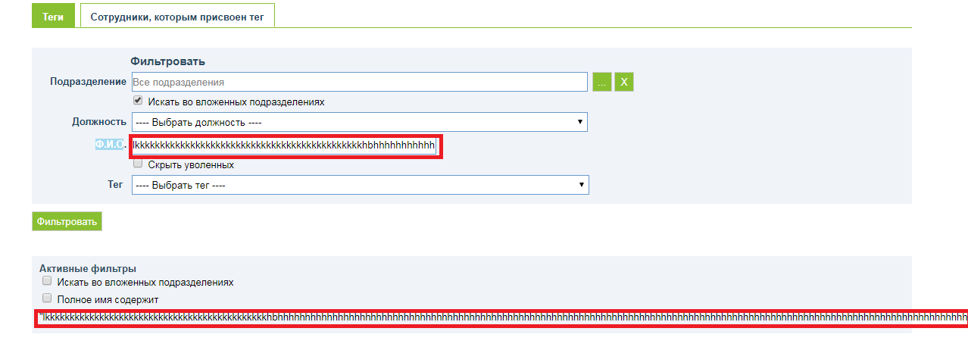

8 | Слетает фильтр "Подразделение" во вкладке "Сотрудники, которым присвоен тег" после второго нажатия кнопки "Фильтровать" | Слетает фильтр "Подразделение" во вкладке "Сотрудники, которым присвоен тег" после второго нажатия кнопки "Фильтровать" Exp. Фильтр "Подразделение" во вкладке "Сотрудники, которым присвоен тег" не слетает после второго нажатия кнопки "Фильтровать" Act. Слетает фильтр "Подразделение" во вкладке "Сотрудники, которым присвоен тег" после второго нажатия кнопки "Фильтровать" | 1. Открыть сайт http://demo1.mocotms.com/moco/config/tag/ 2. Войти на сайт под правами администратора 3. Создать тег с любым именем и назначить его всем должностям 4. Нажать на вкладку "Сотрудники, которым присвоен тег" 5. Нажать кнопку "..." 6.Выбрать подразделение "Бизнес Консалтинг" 7. Нажать кнопку "Фильтровать" 8. Обратить внимание на отфильтрованные данные 9. Нажать кнопку "Фильтровать" 10. Снова обратить внимание на фильтр "Подразделение" и на отфильтрованные данные. | major | medium | всегда

9 | Установление галочки чек-бокса "Искать во вложенных подразделениях" после нажатия кнопки "Фильтровать" | Устаноавливается галочка чек-бокса "Искать во вложенных подразделениях" во вкладке "Сотрудники, которым присвоен тег" после нажатия кнопки "Фильтровать" Exp. Не устаноавливается галочка чек-бокса "Искать во вложенных подразделениях" во вкладке "Сотрудники, которым присвоен тег" после нажатия кнопки "Фильтровать" Act. Устаноавливается галочка чек-бокса "Искать во вложенных подразделениях" во вкладке "Сотрудники, которым присвоен тег" после нажатия кнопки "Фильтровать" | 1. Открыть сайт http://demo1.mocotms.com/moco/config/tag/ 2. Войти на сайт под правами администратора 4. Нажать на вкладку "Сотрудники, которым присвоен тег" 5. Обратить внимание на установленную по умолчанию галочку в чек-боксе "Искать во вложенных подразделениях" 6. Снять галочку в чек-боксе "Искать во вложенных подразделениях" 7. Нажать кнопку "Фильтровать" 8. Обратить внимание на чек-бокс "Искать во вложенных подразделениях" | major | medium | всегда

10 | Отсутствие валидации полей "Дата приема на работу" во вкладке "Карточка сотрудника (Администратор)" | Отсутствует валидация полей "Дата приема на работу" во вкладке "Карточка сотрудника (Администратор)" Exp. Есть валидация полей "Дата приема на работу" во вкладке "Карточка сотрудника (Администратор)" Act. Отсутствует валидация полей "Дата приема на работу" во вкладке "Карточка сотрудника (Администратор)" | 1. Открыть сайт http://demo1.mocotms.com/ 2. Войти на сайт под правами администратора 3. Навести курсор на пункт меню "Отчеты" 4. Выбрать из выпадающего списка подменю "Сводные результаты по сотруднику" 5. В поля "Дата приема на работу" ввести значения "30.02.20188" и "12345678345452153134" 6. Нажать кнопку "Фильтровать" 7. Обратить внимание на результат отбора по заданных фильтрах. | major | high | всегда
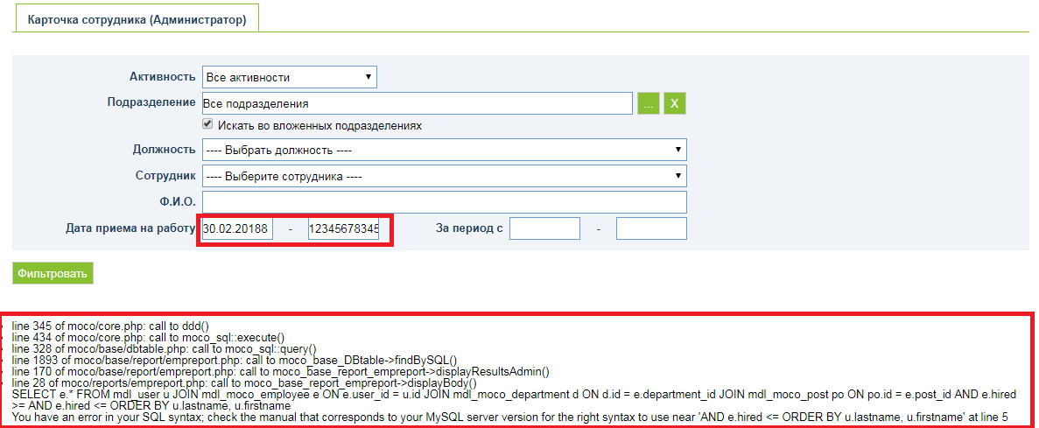

11 | Отсутствие валидации полей с датами "За период с" во вкладке "Карточка сотрудника (Администратор)" | Отсутствует валидация полей "За период " во вкладке "Карточка сотрудника (Администратор)" Exp. Есть валидация полей "За период " во вкладке "Карточка сотрудника (Администратор)" Act. Отсутствует валидация полей "За период " во вкладке "Карточка сотрудника (Администратор)" | 1. Открыть сайт http://demo1.mocotms.com/ 2. Войти на сайт под правами администратора 3. Навести курсор на пункт меню "Отчеты" 4. Выбрать из выпадающего списка подменю "Сводные результаты по сотруднику" 5. В поля "За период" ввести значения ".8888888888888888888888888888888888888888888" и "01.05.2023" 6. Нажать кнопку "Фильтровать" 7. Обратить внимание на результат отбора по заданных фильтрах. | major | high | всегда

